入力シート
令和7年度 戸田市国民健康保険税 試算シート
下の表に次のとおり入力してください。おおよその年間保険税額がわかります。

入力方法
 |  | （１）国民健康保険に加入される方の年齢をＡの欄に入力してください
 |  | （２）国民健康保険に加入される方の総所得金額等をＢの欄に入力してください
 |  | （３）国民健康保険に加入される方で未就学児がいる場合は人数をＣの欄に入力してください
 |  | ※令和６年中の総所得金額等については下記の書類でご確認ください
源泉徴収票
をお持ちの方
確定申告書
をお持ちの方

 | 加入者 | A 年齢（歳） | B 令和６年中の 総所得金額等（円） | 所得割基礎額 （Ｂ－基礎控除※１）
 | 1 |  |  | 0
 | 2 |  |  | 0
 | 3 |  |  | 0
 | 4 |  |  | 0
 | 5 |  |  | 0
 | 6 |  |  | 0
 | 7 |  |  | 0

＊令和７年４月～令和８年３月加入分の試算となっております。年度途中での加入の方は、月割りでの課税となります。
＊年度の途中で４０歳になる方、６５歳になる方は介護分が月割りでの課税となります。
＊年度の途中で７５歳になる方は誕生日月の前月分まで課税となり、後期高齢者医療制度に移行します。
※この試算結果はあくまでもシミュレーションとなります。正式な金額は「国民健康保険税納税通知書」でご確認ください。
 | 医 療 分
 | 所得割 | 0 |  | 試 算 合 計 額
 | 均等割 | 0 |  | 0
 | 医療分 合計税額 | 0
 |  | 100円未満切り捨て
 | 後期高齢者支援金等分 |  | Ｃ 未就学児の人数
 | 所得割 | 0 |  | 名
 | 均等割 | 0
 | 支援金分 合計税額 | 0
 |  | 100円未満切り捨て
 | 介 護 分
 | 所得割 | 0
 | 均等割 | 0
 | 介護分 合計税額 | 0
 |  | 100円未満切り捨て

 |  | ※１ 基礎控除は前年所得により異なります。
 |  | 前年の合計所得金額 |  | 基礎控除額
 |  | 24,000,000円まで |  | 430,000円
 |  | 24,000,001円から24,500,000円まで |  | 290,000円
 |  | 24,500,001円から25,000,000円まで |  | 150,000円
 |  | 25,000,001円から |  | 0円

源泉徴収票
入力シートへ戻る

給与
年金

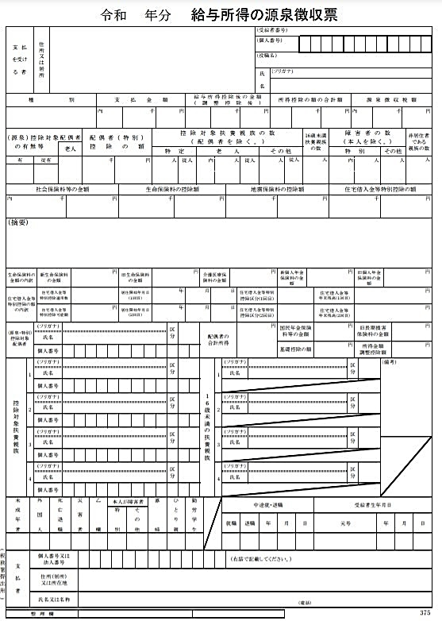
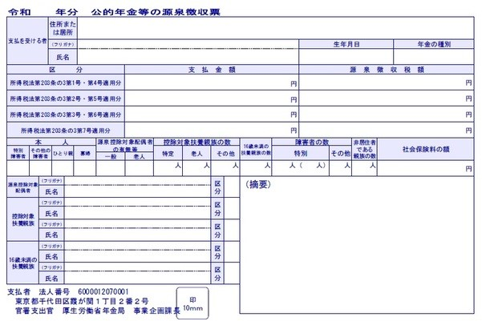
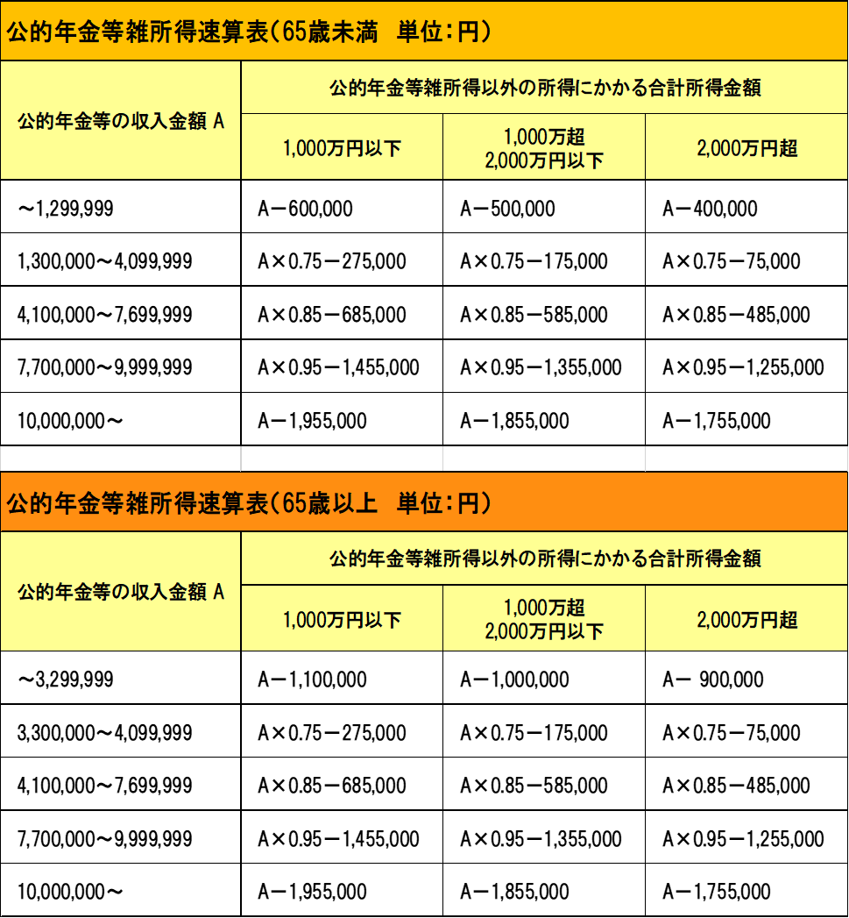

「給与所得控除後の金額」が総所得金額等になります。

あ「支払金額」は総所得金額等ではなく、収入金額になります。右の表を参考に、収入金額を合計所得金額（総所得金額等）に換算してください。

確定申告書
入力シートへ戻る

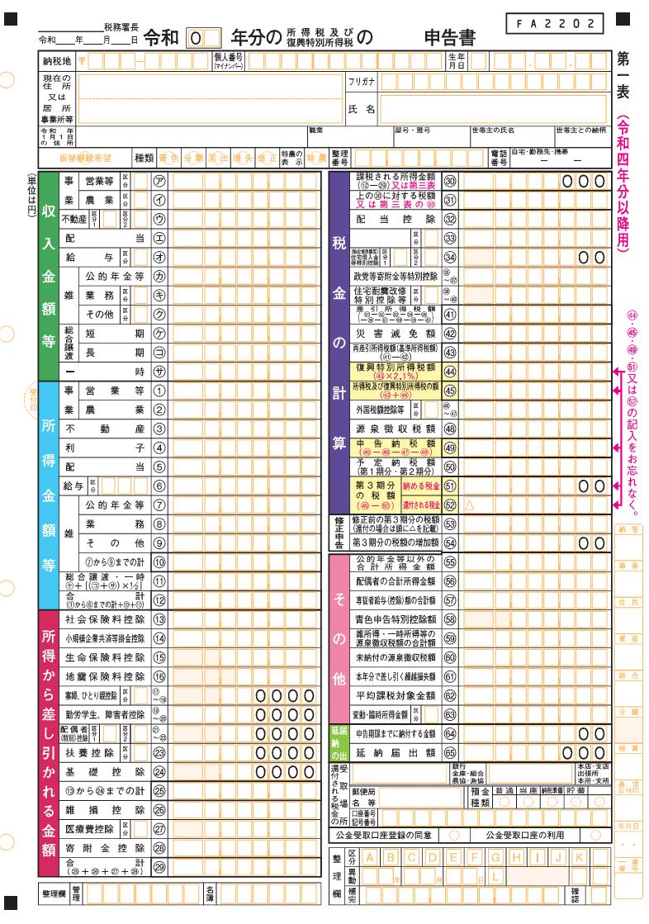

「確定申告書第一表⑫」が
総所得金額等になります。

なお、分離課税所得（配当・譲渡所得等）も国民健康保険税の算定対象所得に含まれます。
この試算シートでは、分離課税所得について対応していませんので、分離課税所得のある方は、お手元に確定申告書をご用意の上、保険年金課 国保賦課担当までお問い合わせください。

